상품제안서
굿포유 Tren GT90 USB메모리 메탈 Key Ring | 상품코드: S28019

 |  |  |  |  |  |  | 02-713-8555 | www.synergygift.co.kr
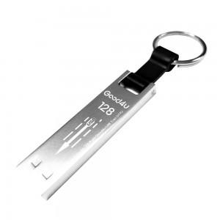

【상세/제작정보】

【인쇄/포장옵션】 | 레이저 / 블리스터

【공급단가】 | 수량 | 50~ | 100~ | 500~ | 1,000~ | 2,000~
*VAT별도 | 16GB | 9,000원 | 8,780원 | 8,420원 | 8,200원 | 7,990원
 | 32GB | 12,120원 | 11,830원 | 11,340원 | 11,050원 | 10,760원
 | 64GB | 16,870원 | 16,470원 | 15,790원 | 15,390원 | 14,980원
 | 128GB | 27,750원 | 27,080원 | 25,970원 | 25,300원 | 24,640원

【상품 URL】 | https://www.synergygift.co.kr:443/src/goods_detail.php?gdno=28019

